Tablero Julio
TABLERO RENDICIÓN DE CUENTAS
ACTUALIZADO AL 31 DE ENERO DEL 2024
FONDO DE DESARROLLO INDÍGENA GUATEMALTECO -FODIGUA-

AUTORIDADES |  | GESTIÓN DE PRESUPUESTO |  | EJECUCIÓN PRESUPUESTARIA POR GRUPOS DE GASTO |  | EJECUCIÓN PRESUPUESTARIA POR CLASIFICACIÓN GEOGRÁFICA |  | SERVICIOS PERSONALES, TÉCNICOS Y PROFESIONALES
Directora Ejecutiva | Licda. Dámaris Ixmucané Chitol Tujal | Presupuesto vigente 2023 | Q37,903,000.00 | Grupo 000, Servicios personales | Q773,405.37 | Multiregional | Q853,665.34 | Presupuesto para pago de salarios y honorarios | Q14,161,000.00
 |  | Presupuesto ejecutado | Q853,665.34 | Grupo 100, Servicios no personales | Q69,057.92 | 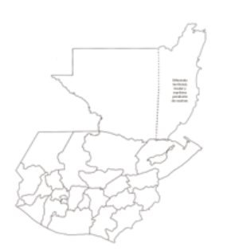 |  | Presupuesto ejecutado en pago de salarios y honorarios | Q773,405.37
 |  | Porcentaje de ejecución | 2.25 | Grupo 200, Materiales y suministros | Q11,202.05 |  |  | Porcentaje de ejecución en el pago de salarios y honorarios | 5.46%
PORCENTAJE DE EJECUCIÓN
% Ejecución | 0.0225
% Ejecución Restante | 0.9775
 |  | . |  | Grupo 300, Propiedad, planta, equipo e intangibles | Q-
 |  |  |  | Grupo 400, Transferencias corrientes | Q- |  |  | Personal permanente 011 | 36 Personas
 |  |  |  |  |  |  |  | Personal temporal 021 | 42 Personas
 |  |  |  | EJECUCIÓN POR FINALIDADES |  |  |  | Personal temporal 022 | 4 Personas
 |  |  |  | Actividad 001, Dirección y coordinación | Q853,665.34 |  |  | Jornales 031 | 0 personas
 |  |  |  | Actividad 002, Escuelas dotadas con equipo tecnológico | Q- |  |  | Servicios técnicos o profesionales 029 | 25 personas
 |  |  |  | Actividad 003, Formación Política en los derechos de los pueblos indígenas | Q- |  |  | Servicios técnicos o profesionales subgrupo 18 | 0 persona
 |  |  |  | Actividad 005, Gestión del desarrollo indígena | Q-

 |  | Descripción del Programa | Presupuesto vigente | Presupuesto ejecutado | Porcentaje de ejecución
PROGRAMAS PRESUPUESTARIOS | PROGRAMA 21 APOYO Y PARTICIPACIÓN PARA EL DESARROLLO INTEGRAL DE LOS PUEBLOS INDÍGENAS | Crear condiciones para fortalecer el desarrollo productivo de los pueblos maya, garífuna y xinka. | Q37,903,000.00 | Q853,665.34 | 2.25%

